Sheet1
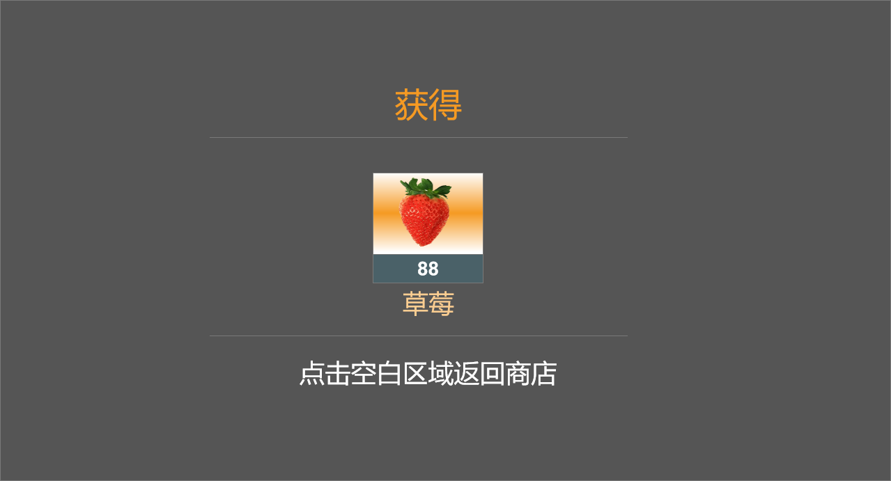
序号 | 名称 | 类型 | 需求说明 | 原型图 |  |  | 参考图
1 | 活动入口图标 | 图标 | 放在主界面右上方 有红点提示 |  |  |  | 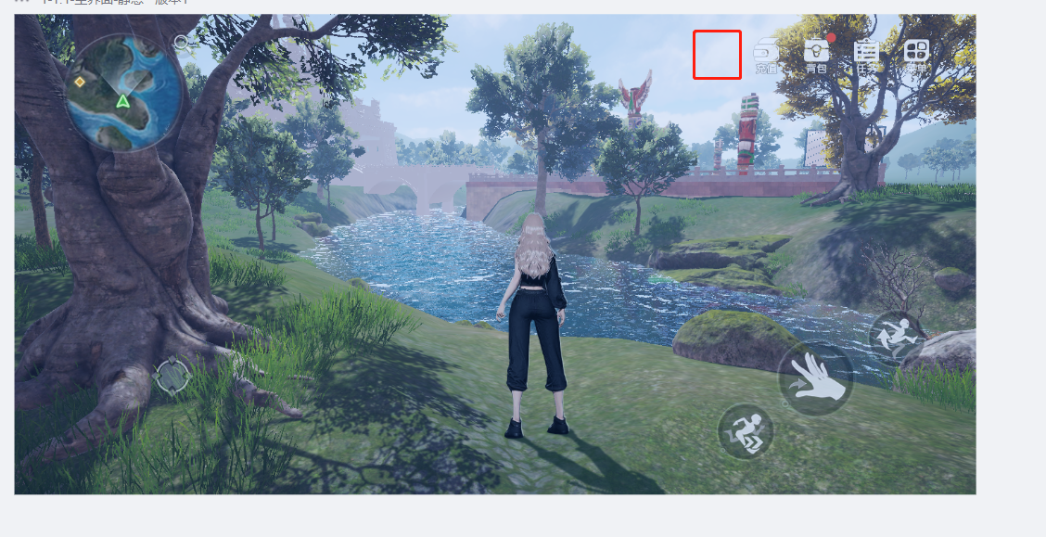
2 | 活动主界面_7日签到&14日签到 | 次级界面 | 点击【活动】图标后弹出，UI组件如下： 1）右侧导航列表，每个活动标题有选中和未选中状态，目前活动信息有“开服狂欢周”、“每日任务”和“在线奖励”； 2）左侧为具体活动内容： a. 7日签到的图标，第七日和第14日需要重点放大显示； b. 签到奖励信息包含 图标、名称、数量、签到天数； c. 签到状态有“已签到”“未签到”“选中”三种； d. 7日签到和14日签到 切换状态 3）【关闭】按钮 4）示意图 里需要 一张没有右侧列表的 签到奖励 （用于首次登录展示）。 5）未到时间领取的提示； | 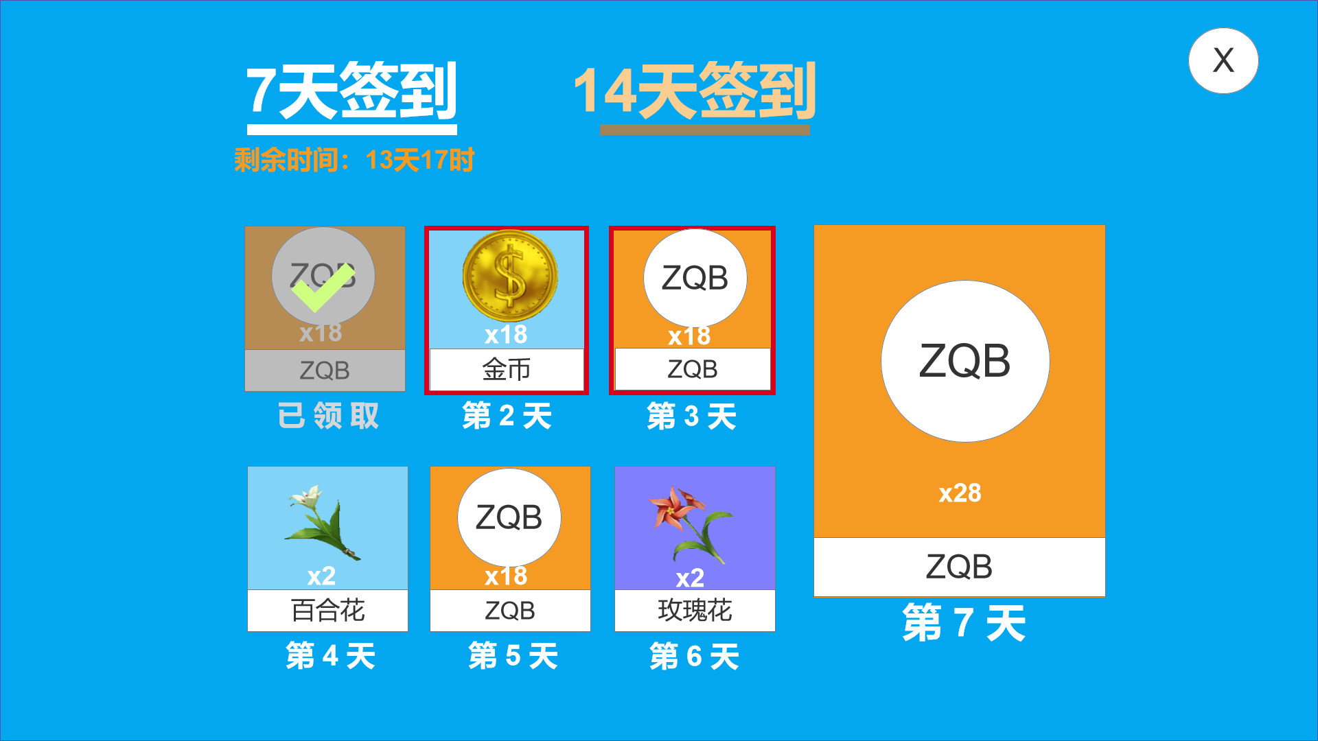 | 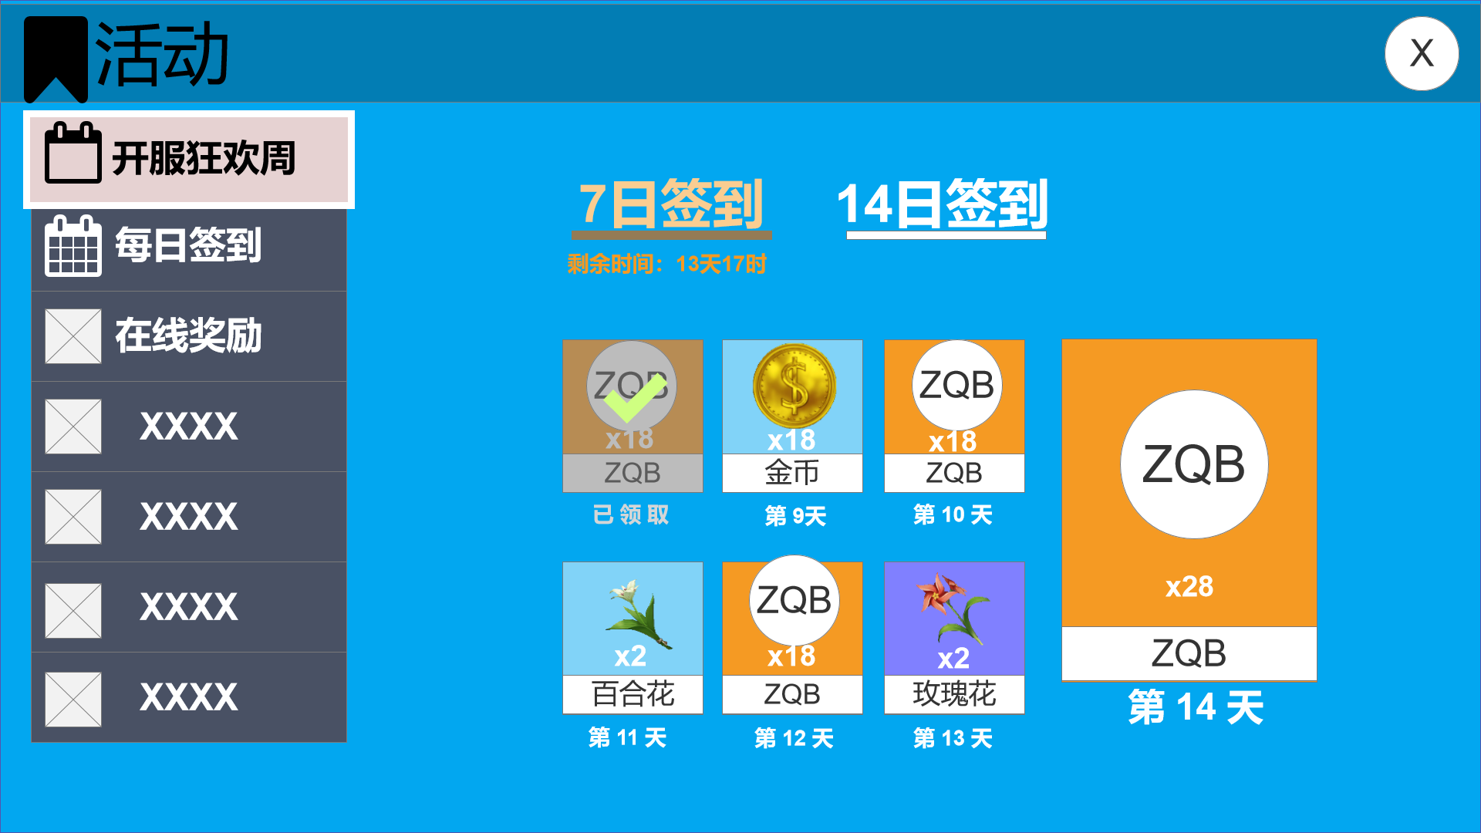 | 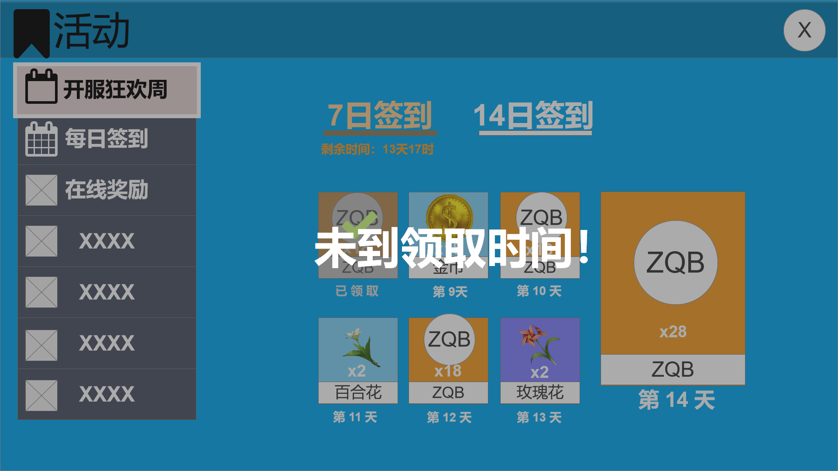 | 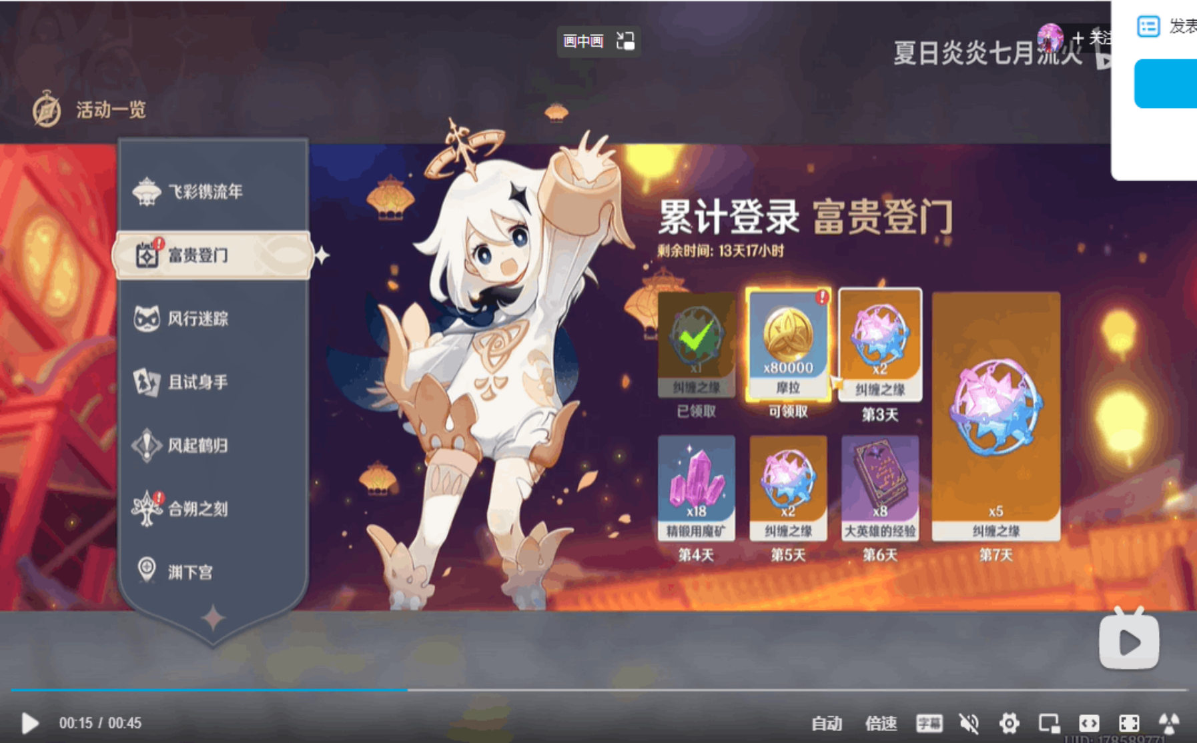
3 | 活动主界面_在线奖励 | 次级界面 | 左侧选中【在线奖励】后展示： 1）总共分为 5个 时长，每个时长的信息包括：时长条件描述、奖励物品（背景框、数量、名称）、【领取】按钮、【未达成】按钮、已领取状态、21:21后领取。 奖励物品超出上限 可左右滑动； 2）右侧红点提示 | 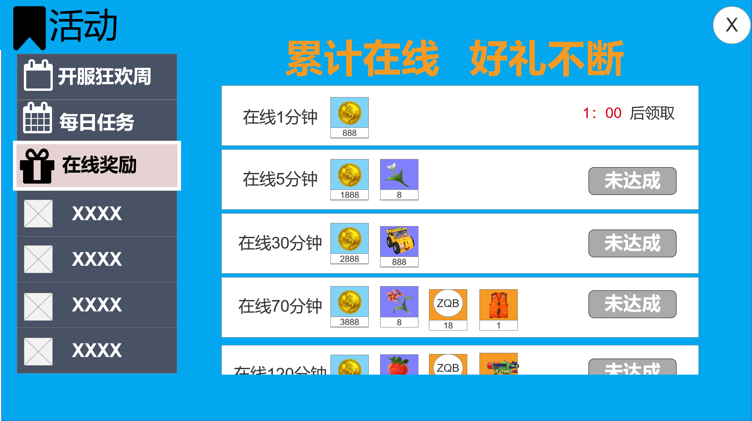 | 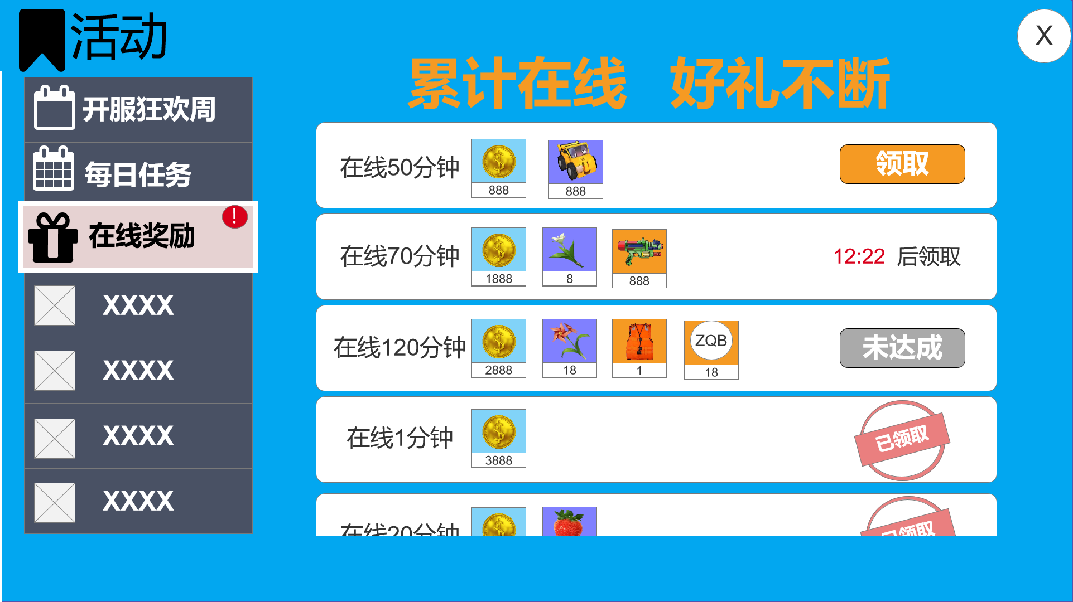 |  | 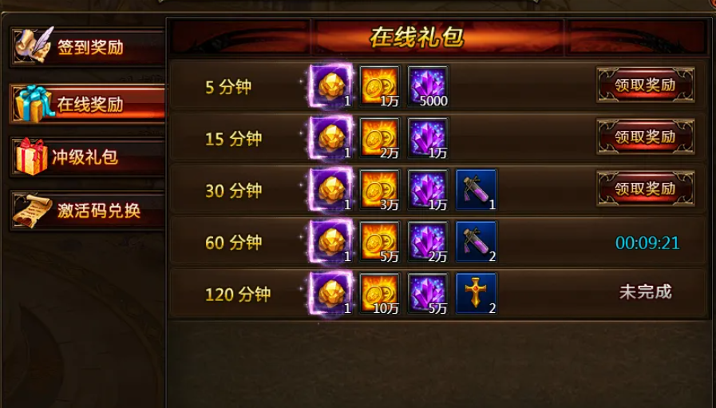
4 | 在线奖励图标 | 图标 | 显示在游戏主屏的右上方 该图标 有两种状态，倒计时状态和可领取状态 | 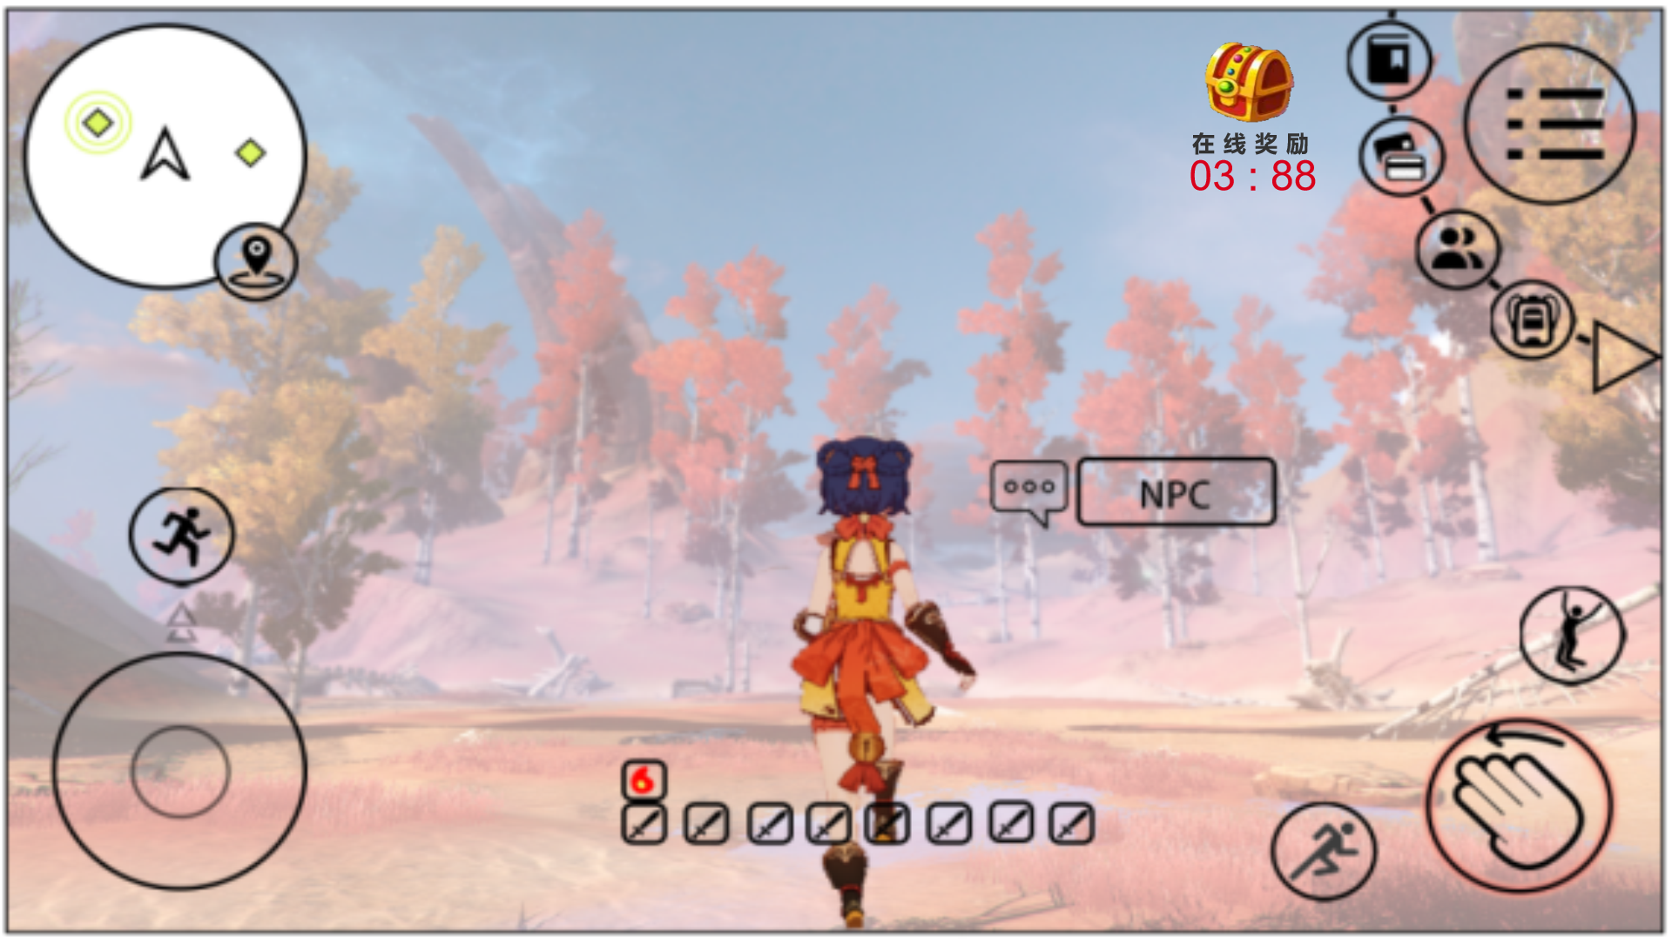 | 
 | *该系统获得奖励的弹窗 采用和其他系统领取奖励的通用样式

